zadanie1
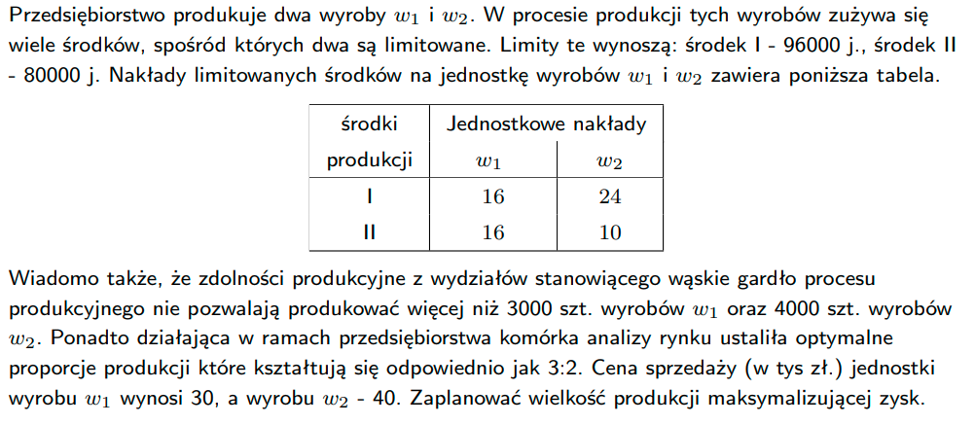
 | W1 | W2
profit | 30 | 40
śr. produkji 1 | 16 | 24
śr. produkji 2 | 16 | 10
Max W1 | 1 | 0
Max W2 | 0 | 1
Proporcja 3:2 | 2 | -3

plan produkcji | 0 | 0

całkowity profit

zadanie2
Hodowca psów rasowych uważa, że prawidłowo karmiony pies musi otrzymywać odpowiednie dzienne dawki witamin w wysokości przynajmniej: witaminy C - 150j., D - 15j. i A - 25j. Hodowca może wykorzystać trzy specjalistyczne karmy dla psów, których ceny (zł/kg) wynoszą odpowiednio: K1 - 7zł., K2 - 5zł., K3 - 9zł. Należy przy tym pamiętać, że karmy K2 nie powinno się podawać więcej niż 450g dziennie. Zawartość witamin w 1kg poszczególnych karm przedstawia tabela poniżej. Ułóż i rozwiąż liniowe zadanie decyzyjne minimalizujące koszt karmienia psów.

 | K1 | K2 | K3
witamina C | 150 | 100 | 175
witamina D | 20 | 10 | 15
witamina A | 0 | 25 | 30

zadanie3
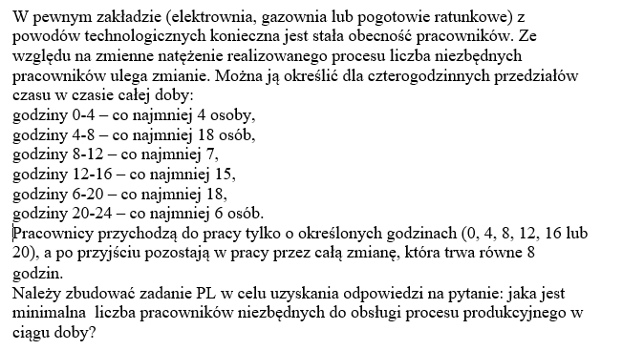

Wskazówka:
Jest 6 zmiennych decyzyjnych, określajacych ilu pracowników ma przyjśc do pracy w okreslonej godzinie (0,4,8,12,16,20)

